初回のみマスター取込手順
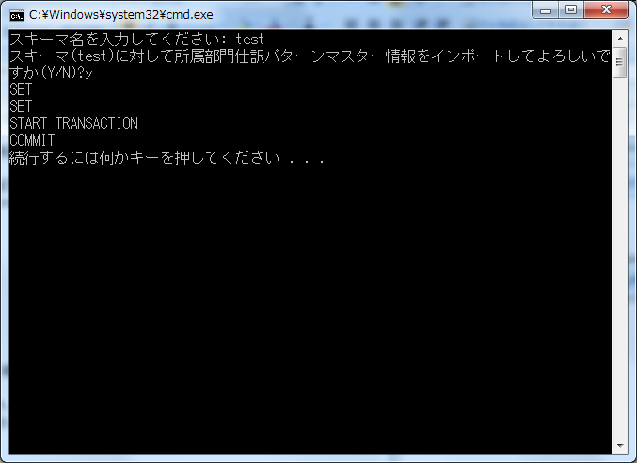
前提
 | 取引と部門を事前に登録してください。
 | （登録しなくても部門別取引だけ登録可能ですが、紐付は正常に行われません）
 | 画面から正規の手順で登録した時のチェックはかからないので、紐付等が間違っていてもそのまま登録されます。

 | 配布したshozoku_bumon_shiwake_pattern_master.csvファイルの中身が登録する所属部門仕訳パターンマスター情報になっているので、任意で編集してください。
 | shozoku_bumon_shiwake_pattern_master.csvの内容
 |  | CSV項目 | CSV項目 | 備考
 |  | bumon_cd | 部門コード
 |  | denpyou_kbn | 伝票区分
 |  | shiwake_edano | 仕訳枝番号 | 伝票区分内で1～の連番
 |  | touroku_user_id | 登録ユーザーID | 「tool」
 |  | touroku_time | 登録日時 | 「yyyy/mm/dd 00:00:01」形式※yyyy/mm/ddは登録日
 |  | koushin_user_id | 更新ユーザーID | 「tool」
 |  | koushin_time | 更新日時 | 「yyyy/mm/dd 00:00:01」形式※yyyy/mm/ddは登録日

実行手順

 | １．Cドライブ配下の任意フォルダにbumontorihiki_import フォルダをコピーしてください。

 | ２．import_shozoku_bumon_shiwake_pattern_master.batを管理者権限で実行してください。
 |  | スキーマ名を入力して、その後「y」を入力すると実行されます。

 | ３．所属部門仕訳パターンマスターを削除する場合、delete_shozoku_bumon_shiwake_pattern_master.batを実行してください。
 |  | ※全データが削除されますのでご注意ください。

 | import_shozoku_bumon_shiwake_pattern_master.bat実行時イメージ

